参加者名簿
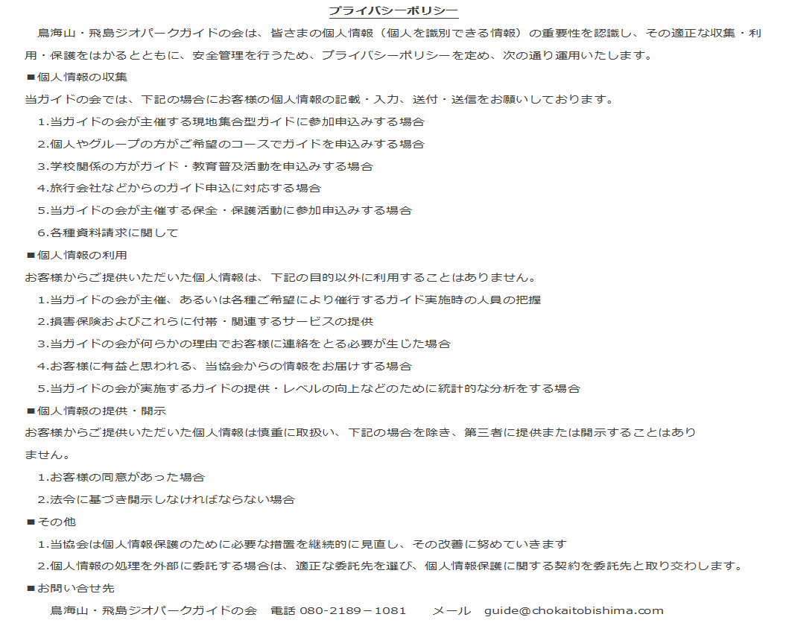
 | 参 加 者 名 簿 |  |  |  |  | 発行日 |  | 年 月 日

ご案内日： 年 月 日 ( ) |  |  |  |  | ご依頼者： 様
 | 氏 名 | 年齢 (歳) | 性別 | 住 所 |  |  | 特 記 事 項 (乳幼児,あまり歩けない 等）
1
2
3
4
5
6
7
8
9
10
※この参加者名簿は、ご案内当日にお持ちいただき、ジオガイドにお渡しください。 必要に応じて、コピーしてお使いください。 ( )枚目

